测试内容
测试结果 | 测试现象（截图） | 模版 | 公司 | 文档 | 测试日期
错位 | 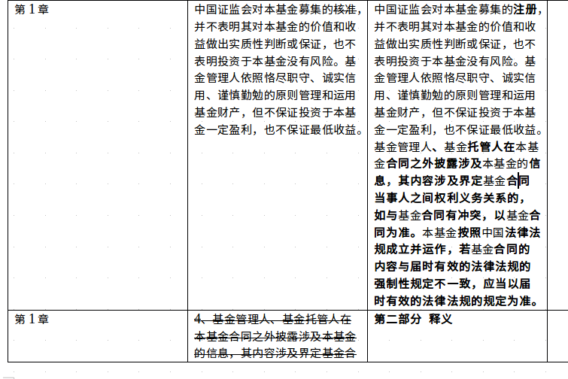 | 混合 | 华夏 | 华夏新锦远灵活配置混合型证券投资基金基金合同-干净版.docx | 2018-03-02
空行 |  | 混合 | 华夏 | 华夏新锦远灵活配置混合型证券投资基金基金合同-干净版.docx | 2018-03-02
因词语不同的匹配 | 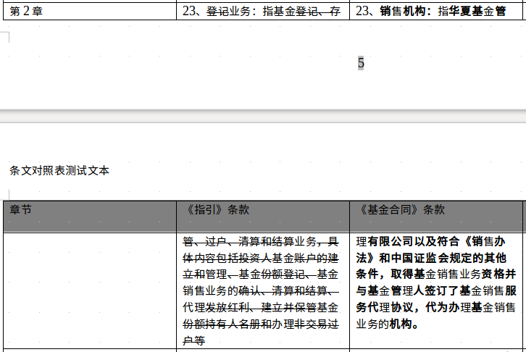 | 混合 | 华夏 | 华夏新锦远灵活配置混合型证券投资基金基金合同-干净版.docx | 2018-03-02
章节序号混乱 | 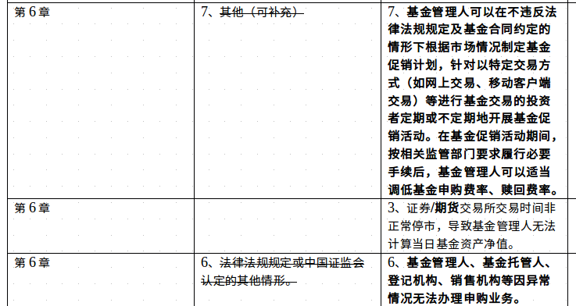 | 混合 | 华夏 | 华夏新锦远灵活配置混合型证券投资基金基金合同-干净版.docx | 2018-03-02
因词语不同的匹配 |  | 混合 | 华夏 | 华夏新锦远灵活配置混合型证券投资基金基金合同-干净版.docx | 2018-03-02
文章末尾出现多余文字 | 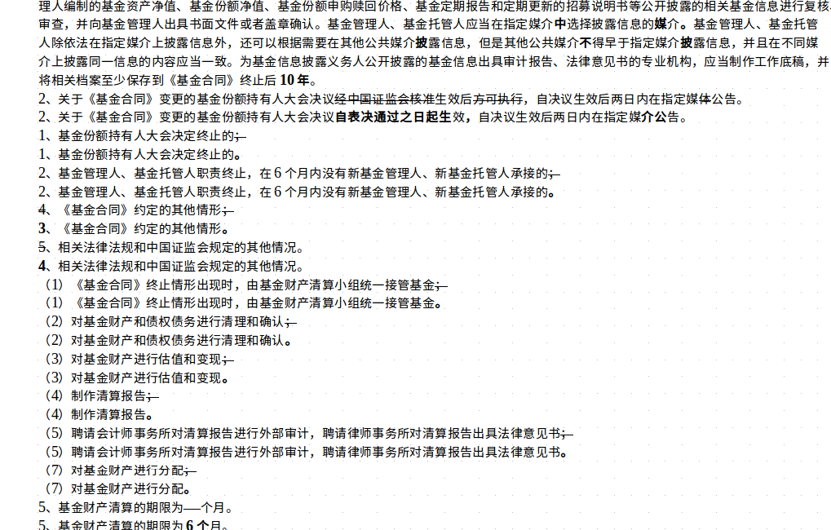 | 混合 | 华夏 | 华夏新锦远灵活配置混合型证券投资基金基金合同-干净版.docx | 2018-03-02
同段文字错位 | 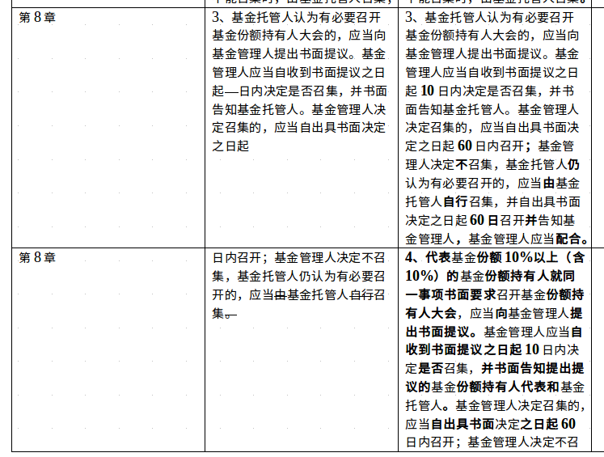 | 混合 | 华夏 | 华夏新锦远灵活配置混合型证券投资基金基金合同-干净版.docx | 2018-03-02
因词语不同的匹配 |  | 混合 | 华夏 | 华夏新锦远灵活配置混合型证券投资基金基金合同-干净版.docx | 2018-03-02
因词语不同的匹配 | 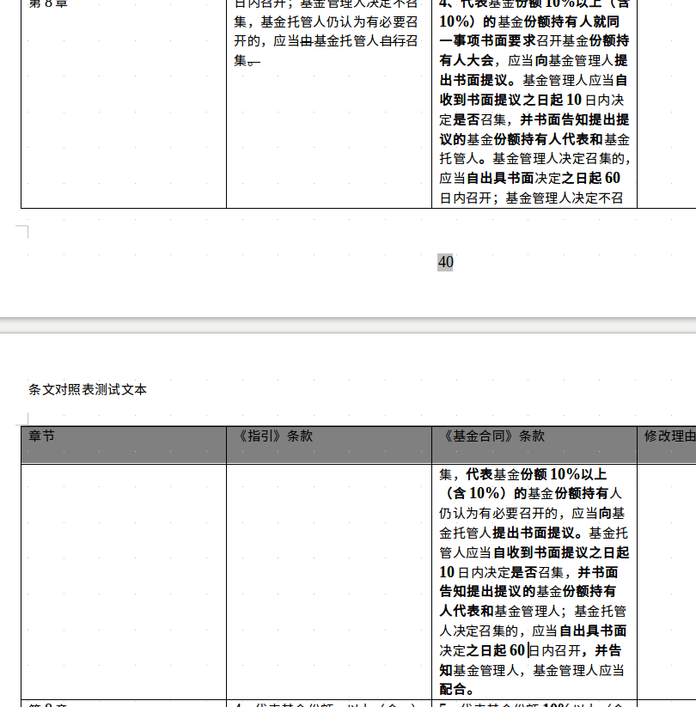 | 混合 | 华夏 | 华夏新锦远灵活配置混合型证券投资基金基金合同-干净版.docx | 2018-03-02
因词语不同的匹配 |  | 混合 | 华夏 | 华夏新锦远灵活配置混合型证券投资基金基金合同-干净版.docx | 2018-03-02
章节序号混乱 | 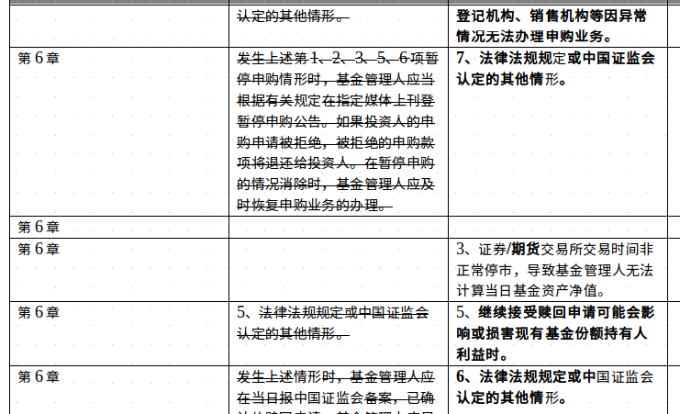 | 混合 | 华夏 | 华夏新锦远灵活配置混合型证券投资基金基金合同-干净版.docx | 2018-03-02

